Worksheet
 | Alklima B.V.
 | Van Hennaertweg 29
 | 2952 CA Alblasserdam
 | NEDERLAND
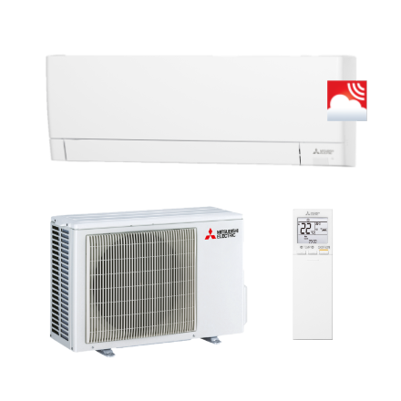
Code | WSH-AY42 VGK
Product | RAC Compact wandunit MSZ-AY42VGK + MUZ-AY42VG (R32)

Vermogen & prestaties
Naam |  | Waarde | Eenheid
Koelcapaciteit |  | 0.90 - 4.50 | kW
EER / SEER (koeling) |  | 3.23 / 7.9
Energie-efficiëntieklasse koelen |  | A++
Jaarlijks energieverbruik koelen (Hce=350 uur - vollast) |  | 186 | kWh
Verwarmingscapaciteit |  | 1.30 - 6.00 | kW
COP (verwarming) |  | 3.74
SCOP (verwarming) |  | 4.7
Energie-efficiëntieklasse verwarmen |  | A++

Elektrische gegevens
Naam |  | Waarde | Eenheid
Voeding, fase & frequentie |  | 230V / 1~N+a / 50 Hz
Nominaal opgenomen vermogen (koelen/verwarmen) |  | 0.00 - 1.30 / 0.00 - 1.39 | kW
Afzekering apparaat |  | 16 | A

Technische gegevens
Naam |  | Waarde | Eenheid
Type koudemiddel (GWP) |  | R32 (675)
Koudemiddelinhoud |  | 0.7 | kg
Max. leidinglengte |  | 20 | m
Max. hoogteverschil |  | 12 | m
Aantal ventilatiesnelheden |  | 5
Luchtdebiet koelen |  | 270.00 - 630.00 | m³/h
Luchtdebiet verwarmen |  | 264.00 - 774.00 | m³/h
Bedrijfstemperatuur koelen (Dry Bulb) |  | -10.00 - 46.00 | °C
Bedrijfstemperatuur verwarmen (Wet Bulb) |  | -20.00 - 24.00 | °C

Geluidsprestaties
Naam |  | Waarde | Eenheid
Geluidsdrukniveau binnenunit koelen |  | 21.00 - 42.00 | dB(A)
Geluidsdrukniveau binnenunit verwarmen |  | 21.00 - 45.00 | dB(A)
Geluidsvermogenniveau binnenunit |  | 0.00 - 57.00 | dB(A)
Geluidsdrukniveau buitenunit koelen |  | 0.00 - 50.00 | dB(A)
Geluidsdrukniveau buitenunit verwarmen |  | 0.00 - 51.00 | dB(A)
Geluidsvermogenniveau buitenunit |  | 0.00 - 61.00 | dB(A)

Afmetingen & aansluitingen
Naam |  | Waarde | Eenheid
Koelleiding diameters |  | 1/4" - 3/8"
Afmetingen binnen-unit (HxBxD) |  | 299 x 798 x 245 | mm
Gewicht binnenunit |  | 10.5 | kg
Uitwendige buisdiameter condensafvoer |  | 16 | mm
Afmetingen buiten-unit (HxBxD) |  | 550 × 800 × 285 | mm
Gewicht buitenunit |  | 34 | kg

Uitvoering & werking
Naam |  | Waarde | Eenheid
Werkingsprincipe |  | Koelen en verwarmen
Model (binnenunit) |  | Wand (hoog)
Kleur binnenunit |  | Wit
Inverter gestuurd |  | Ja
Met draadloze afstandsbediening |  | Ja
Met afstandsbediening |  | Nee
Met klokprogramma/timer |  | Ja
Met luchtzuiveringsfilter |  | Ja
Met geurfilter |  | Nee
Binnenunit met buitenluchtaansluiting |  | Nee

